상품제안서
메모형 점착메모지 (HS-100-07) | 상품코드: S22259

 |  |  |  |  |  |  | 02-713-8555 | www.synergygift.co.kr
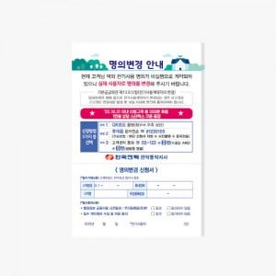 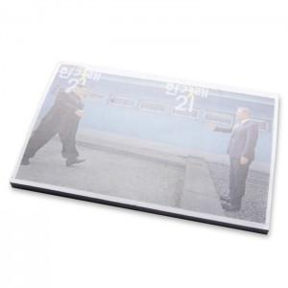 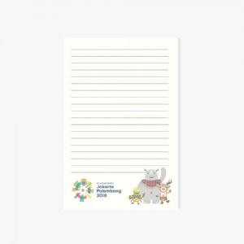

【상세/제작정보】 | 내지 컬러 인쇄 무료 / 내지 색상 칼선 데이터에 기입 부탁드립니다.

【인쇄/포장옵션】 | 풀칼라 / 포장불가능

【공급단가】 | 수량 | 500~ | 1,000~ | 3,000~ | 5,000~ | 10,000~
*VAT별도 | 30매 | 760원 | 720원 | 690원 | 670원 | 660원
 | 50매 | 1,220원 | 1,150원 | 1,090원 | 1,070원 | 1,050원
 | 100매 | 2,340원 | 2,210원 | 2,100원 | 2,050원 | 2,010원

【상품 URL】 | https://www.synergygift.co.kr:443/src/goods_detail.php?gdno=22259

